Web
 | FIKRI ERWIL PRASETYA |  | ITB | FTTM | SNMPTN
 | GRAITO GARDA ARKANANTA |  | ITB | FMIPA | SNMPTN

 | RIFQI PATRA SYANDANA |  | UGM | TEKNIK MESIN | SNMPTN
 | HANA ZALFA |  | UGM | GEOFISIKA | SNMPTN

 | DIO ANUGRAH |  | UI | MANAJEMEN RECORD DAN ARSIP | PPKB

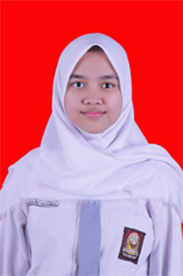 | SARAH SALSABILA |  | UIN SUSQA | ILMU KOMUNIKASI | SNMPTN
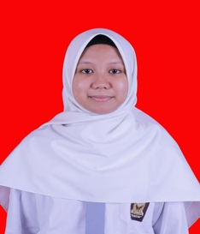 | NABILA AL RASYID |  | UIN SUSQA | TEKNIK INFORMATIKA | SNMPTN

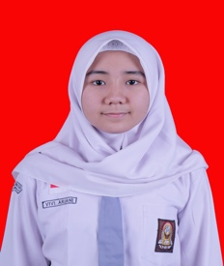 | VIVI ARIANI |  | UNAND | HUBUNGAN INTERNASIONAL | SNMPTN

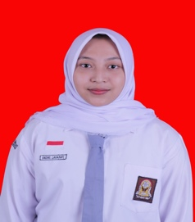 | ANDINI LARASATI |  | UNRI | MANAJEMEN | SNMPTN
 | NABILA SHELVIYANTI |  | UNRI | SISTEM INFORMASI | SNMPTN
 | HANIFAH DHIA SALSABILA |  | UNRI | KEDOKTERAN | SNMPTN
 | KUNTUM CHAIRA |  | UNRI | ILMU KOMUNIKASI | SNMPTN
 | NAJWA SHAKINA |  | UNRI | ILMU PEMERINTAHAN | SNMPTN
 | PUTI ANANTA |  | UNRI | HUBUNGAN INTERNASIONAL | SNMPTN
 | FATIMAH |  | UNRI | EKONOMI PEMBANGUNAN | SNMPTN
 | ADELLA ERWINDA SANJAYA |  | UNRI | TEKNIK LINGKUNGAN | SNMPTN
 | PUTRI RAMADHANI MULIAQALBI |  | UNRI | TEKNIK INFORMATIKA | SNMPTN
 | AISYAH PUTRI NANDA |  | UNRI | TEKNIK ARSITEKTUR | SNMPTN
 | M. AGUNG AL AVIT |  | UNRI | AGROTEKNOLOGI | SNMPTN
 | SHOFIA HANIFA |  | UNRI | TEKNIK KIMIA | SNMPTN
 | MUTHIANISA RAMADHANI GISTI |  | UNRI | ILMU KEPERAWATAN | SNMPTN

